Plan1
PILARES DA POO: HERANÇA | PILARES DA POO: HERANÇA
O que é a Herança? | Herança: é um dos conceitos que formam os pilares da POO, a Herança é o conceito onde uma classe pode herdar atributos e métodos de outra classe. Onde nós teremos uma "Super Classe" (que pode ser chamada de: "Classe Mãe" ou "Progenitora"), que será a classe que vai compartilhar seus elementos com outra classe. Temos também a "Sub Classe" (também chamada de "Classe Filha"), que é a classe que herda os elementos da Super Classe e poderá compartilhar de todas as funcionalidades da Classe Mãe.
Quando devemos usar a Herança? | A herança deve ser usada quando temos várias classes que compartilham os mesmos elementos em comum: os mesmos atributos e talvez até os mesmos métodos. Por exemplo imagine que temos a aplicação para uma escola onde existem as entidades: aluno, professor e funcionários, embora cada uma destas entidades tenham seus atributos e métodos muito particulares, todos eles vão compartilhar algumas características semelhantes, como: nome, sexo, idade e etc. Em casos como esses podemos usar o conceito de herança, onde criamos uma Super Classe "Pessoa" contendo os atributos e métodos semelhantes que serão atribuídos a cada entidade distinta.
Ilustre como podemos representar o conceito de Herança em UML | 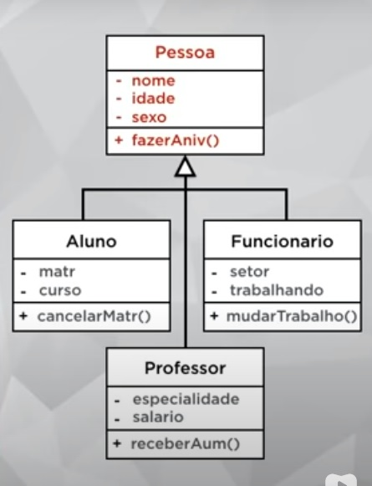
- reservada para a questão acima -
O que é uma Árvore de Herança? | Árvore de Herança: é um termo usado para identificar a estrutura hierarquica pela qual as heranças são formadas. Já que toda herança parte de uma Super Classe Raiz, todas as derivadas dela serão as Sub Classes, onde poderão ser geradas novas derivações á partir das Sub Classes já existentes, transformando Sub Classes e Super Classes das Sub Classes derivadas á partir delas, e as Super Classes anteriores se tornam Classes Ancestrais das novas Sub Classes. Isso acontece quando temos uma Multiderivação de Classes.
Ilustre uma Árvore de Herança Multiderivada | 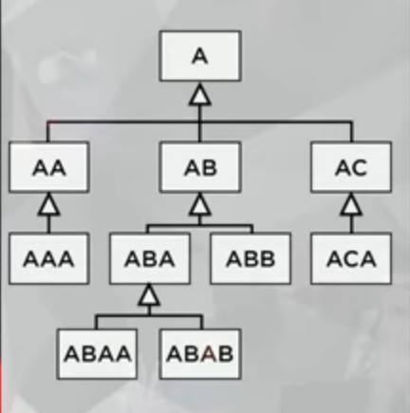
- reservada para a questão acima -
Quais são as Nomenclaturas usadas numa árvore de classes? | - Raiz: É a Super Classe que está no topo da Hierarquia, cujas Classes derivadas vão todas herdar seus elementos (ou alguns deles dependendo do método de acesso) á partir dela. Essa é a Super Classa que não herda nada de Classe nenhuma; - Super Classe: São todas as Classes que possuem herança sobre Sub Classes, não importa se elas também são herdeiras, se elas tiverem Sub Classes, elas são Super Classes; - Sub Classe: São todas as Classes que herdam elementos de uma outra Classe, mesmo Super Classes podem ser Sub Classes desde que não sejam a Classe Raiz; - Classe Ancestral: São as Super Classes cuja Sub Classe derivou outra Sub Classe, para todas as Sub Classes geradas á partir da 1ª Sub Classe dela essa Super Classe será uma Classe Ancestral para elas; - Classe Descendente: São as Sub Classes cuja Super Classe possuí uma Super Classe Progenitora, por herdar os elementos daquela Super Classe Progenitora, essas Classes são consideradas Classes Descendentes da Progenitora; - Classe Folha: São as Sub Classes no ramo mais baixo da árvore de herança, elas não possuem nenhuma Sub Classe herdando os elementos delas; - Generalização: É o nome dado as Classes que são superiores as Sub Classes, toda Classe superior de uma Sub Classe é a Generalização daquela Sub Classe; - Especialização: É o nome dado as Classes que são inferiores as Super Classes, toda Classe inferior é uma Super Classe é a Especialização daquela Super Classe;
- reservada para a questão acima -
- reservada para a questão acima -
PILARES DA POO: HERANÇA | PILARES DA POO: HERANÇA
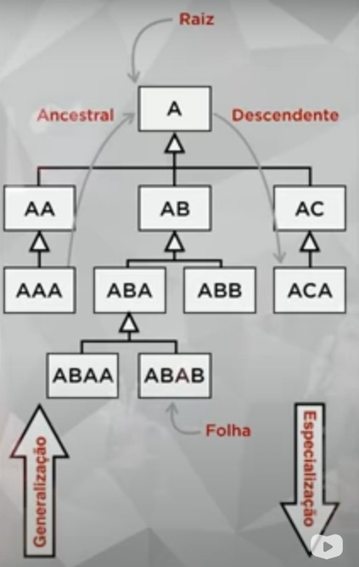
Ilustre uma Árvore de Herança Multiderivada com suas Nomenclaturas:
- reservada para a questão acima -
- reservada para a questão acima -
O que são Tipos de Herança? E quais são alguns deles? | Tipos de Herança são as formas como uma Classe é herda elementos á partir de outra, dentre elas temos: - Herança por Implementação: É o nome dado a todos os elementos herdados á partir de uma Super Classe; - Herança para Diferença: É o nome dados os elementos novos, iniciados na própria Sub Classe, que quando acrescentados aos elementos herdados da Super Classe irão compor todos os elementos da Sub Classe; - Herança por Multiderivação Direta: É a herança que existe entre a Super Classe a sua Sub Classe. - Herança por Multiderivação Indireta: É a herança que existe entre a Classe Descendente e a sua Classe Ancestral;
- reservada para a questão acima -
Que cuidado devemos ter referente a instancialização quando trabalhamos com Herança? | Devemos nos lembrar que a grande sacada da Herança é fazer com que as Classes Especializadas possam gerar instâncias específicas aproveitando os elementos das Classes Generalizadoras que poderão ser compartilhados entre as Classes derivadas. Então, por convenção - e as vezes forçadamente - as linguagens POO priorizam a criação de instâncias diretamente sobre as Classes Especializadas. Para isso foram criados os conceitos de Classes: Abstratas, Concretas e Finais e Métodos: Abstratos, Sobrescritos e Finais.
Explique o conceito de Classes: Abstratas, Concretas e Finais e Métodos: Abstratos, Sobrescritos e Finais. | - Classe Abstrata: São as Classes que não podem ser instânciadas - algumas linguagens de programação inclusive não permitem a instancialização sobre classes abstratas - o objetivo dessas classes é somente compartilhar seus atributos e seus métodos abstratos com as demais, toda Super Classe Raiz é automáticamente uma Classe Abstrata, mas podemos ter mais Classes Abstratas dentros da nossa árvore de herança. Para isso, o que define uma Classe Abstrata é que ela é extensível e contém Métodos Abstratos; - Método Abstrato: São os métodos sem implementação nenhuma que são criados dentro de uma Classe Abstrata. O objetivo dos Métodos Abstratos é serem compartilhados entre as Sub Classes onde eles vão sofrer polimorfismo sobre cada Sub Classe dependendo da aplicação delas; - Classe Concreta: São as Classes que herdam os atributos das Classes Abstratas e que possuem Métodos Sobrescritos, que são os métodos gerados por Polimorfismo á partir dos métodos abstratos, elas também podem possuir Métodos Finais dentro de si. O grande identificador de uma Classe Concreta é que elas não possuem Métodos Abstratos; - Método Sobrescrito: São os métodos gerados por Polimorfismo á partir dos Métodos Abstratos, onde eles vão adequar o Método Abstrato á sua maneira; - Classe Final: São as Classes Folha, que não podem ser herdadas por outras Classes; - Método Final: São métodos que não podem ser sobrescritos, nem mesmo pelas suas Sub Classes caso tiverem;
- reservada para a questão acima -
- reservada para a questão acima -

